Palavras
ETAPA 1 | ETAPA 2
Colocar Palavras que quer tirar Acentos | Clicar em "Atualizar Tudo"

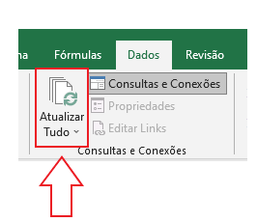
Palavras
Coréia
plebéia
coração
Odisséia - Olimpíadas
jibóia
asteróide
paranóia
heróico
Sauípe
bocaiúva
feiúra
boiúna
imprescindível
aurélio
dicionário
resiliência
cônjuge
recíproco
intrínseco
cínico
caráter
efêmero
diligência
anuência
condolências
intempérie
idôneo
contemporâneo
escrúpulo
supérfluo
idílico
âmbito
análogo
propósito
genuíno
essência
hipócrita
parcimônia
misógino
estória
viés
implícito
néscio
referência
índole
complacência
família
corolário
âmago
empírico
peremptório
pêsames
inexorável
pragmático
característica
êxito
inócuo
esdrúxulo
convém
condescendência
apático
altruísmo
você

